상품제안서
분리형 쿨러 피크닉 보온보냉 쇼퍼백 가방 | 상품코드: F26726

 |  |  |  |  |  |  | 02-412-0044 | www.easy1.co.kr
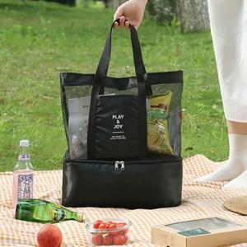

【상세/제작정보】 | 기본수량 미만 인쇄시 비용 추가. 개별 종이케이스 및 포장비 별도 문의 스티커 제작및 부착 비용 별도 문의.

【인쇄/포장옵션】 | 실크 / 포장불가능

【공급단가】 | 수량 | 100~ | 300~ | 500~ | 1,000~ | 3,000~
*VAT별도 | 단가 | 6,500원 | 6,390원 | 6,240원 | 6,080원 | 5,970원

【상품 URL】 | https://dev.easy1.co.kr:443/src/goods_detail.php?gdno=26726

